申請要綱
令和8・9年度
淡路広域水道企業団競争入札参加資格審査申請（追加申請）について
【建設工事】

１ 対 象

 | 令和8・9年度において淡路広域水道企業団が発注する「建設工事等」に係る入札参加の資格審査を希望
 | する者は、次の全ての要件を満たしていることが必要です。
 | (１) | 希望する業種について、建設業法第３条に基づく建設業の許可を受けていること。
 | (２) | 希望する業種について、建設業法第27条の23の規定に基づく経営事項審査の総合評定値の通知を受けてい
 |  | ること。
 | (３) | ２年以上引き続き営業を行っていること。
 | (４) | 国税及び地方税を滞納していないこと。

２ 競争入札参加者名簿への掲載期間

 | 令和8年10月1日から令和10年3月31日まで

３ | 申請書類の配布

 | (１) | 淡路広域水道企業団ホームページからダウンロードできます。
 | (２) | 郵送での配布を希望される場合は、企業団へご連絡の上、返信用封筒（角2サイズ）に
 |  | 切手を貼ったものを同封して下記までご請求ください。

 |  | 【返信用切手料金表】
 |  | 請求書類 |  |  |  | 料金
 |  | ① | 建設工事（65ｇ） |  |  | 180円
 |  | ② | 建設工事＋コンサル（115ｇ） |  |  | 270円
 |  | ③ | 建設工事＋物品（105ｇ） |  |  | 270円
 |  | ④ | 建設工事＋コンサル＋物品（155ｇ） |  |  | 320円

 |  | 【請求先】〒656-0452 南あわじ市神代浦壁792-6
 |  | 淡路広域水道企業団 総務課 総務係 宛
 |  | 【連絡先】TEL：0799-42-5896

Ａ４版フラットファイル
４ | 提出書類
 | （青色、タテ2穴、金属製留め具でないもの）に提出書類一式を綴じ、
 | ファイルの表紙及び背表紙に業者名を記入してください。

提出書類 |  |  |  | 様式 | 備 考 |  | 写 し
① | 電算入力票 |  |  | 様式電算 |  |  | 不可
② | 入札参加資格審査申請書 |  |  | 様式1 |  |  | 不可
③ | 建設業許可通知書または 許可証明書 |  |  |  |  |  | 可
様式第1号別紙2（2）
④ | 営業所一覧表 |  |  |  | ◆建設業許可申請書の を提出。 ◆営業所等を有しない場合は、提出不要。 ※最新に発行されたものを添付してください。 |  | 可
⑤ | 経営規模等評価結果通知 書・総合評定値通知書 |  |  |  | ◆審査基準日が申請日前1年7ケ月以内のものが必要。 ◆「雇用保険」「健康保険」及び「厚生年金保険」の加入 の有無のいずれかが「無」となっている場合は、資格審 査申請を行うことはできません。 |  | 可
「技術職員名簿」
⑥ | 技術職員名簿 |  |  | 様式2 | ◆経営規模等評価申請書の で代替可。 |  | 可
様式第1号別紙4
様式第8号
⑦ | 専任技術者一覧表又は 専任技術者証明書 |  |  |  | ◆建設業許可申請書の 又は を 提出。 |  | 可
⑧ | 登記簿謄本 |  |  |  | ◆法人の場合：履歴事項全部証明書 ◆個人の場合：世帯一部(申請者本人のみ)の住民票で可。 ※申請日前3ヵ月以内に発行されたものを添付ください。 |  | 可
提出書類 |  |  |  | 様式 | 備 考 |  | 写 し
⑨ | 建設業退職金共済事業 加入履行証明書 |  |  |  | ◆最新の経審申請時の証明で可。 ◆未加入の場合、理由書（任意様式）を添付してください。 |  | 可
⑩ | 納税証明書 ※申請日前3ヵ月以内に発行されたものを添付ください。 |  |  |  |  |  | 可
 | 国 税 | 法人 | その3の3 「法人税」及び「消費税及び地方消費税」について未納のない証明 |  | ◆未納のない証明書を添付すること。 ※個人の場合、申請代表者名義のものを添付。

 |  | 個人 | その3の2 「申告所得税」及び「消費税及び地方消費税」について未納のない証明

 | 地方税 | 法人 | 法人市民税、固定資産税 |  | ◆本店又は委任を受けた営業所等が、淡路島内にある場合 のみ、未納のない証明書を添付してください。 ※個人の場合、申請代表者名義のものを添付。

 |  | 個人 | 市民税、固定資産税

⑪ | 委任状 |  |  | 様式3 | ◆契約締結権等を営業所等に委任する場合のみ提出。 |  | 不可
⑫ | 印鑑証明書 |  |  |  | ※申請日前3ヵ月以内に発行されたものを 添付ください。 |  | 可
⑬ | 使用印鑑届 |  |  | 様式4 |  |  | 不可

５ | 提出方法等

 | (１) | 提出方法 ： 郵送又は持参 ※ 原則郵送
 | (２) | 申 請 日 ：
 |  | ・ 郵送の場合・・・ 発送日 |  |  | ※各様式も同日
 |  | ・ 持参の場合・・・ 提出日 |  |  | ※各様式も同日
 | (３) | 申請受領証が必要な場合
 |  | 返信用ハガキ（宛名明記、裏面は白紙で可）を同封してください。

６ | 申請書の提出先

 | 〒656-0452 南あわじ市神代浦壁792-6
 | 淡路広域水道企業団 総務課 総務係 宛
 | TEL：0799-42-5896 FAX：0799-42-5897

７ | 受付期間

 | 令和８年８月20日（木）から令和８年９月３日（木）まで
 | ・ 郵送の場合・・・受付期間の消印有効
 | ・ 持参の場合・・・午前9時から12時、午後1時から5時まで（土日・祝日を除く）

８ | 注意事項

 | (１) | 制限付き一般競争入札及び指名競争入札は、原則電子入札となります。
 | (２) | 電子入札に使用するユーザーIDの発行を希望される場合は、併せて発行申請書を提出してください。
 |  | （申請書URL）
 |  | https://www.nyusatsu.e-hyogo.jp/ebidPPIPublish/EjPPIj
 |  | （電子入札システム登録は、発注団体毎に必要となりますので、他の発注団体様で既に兵庫県
 |  | 電子入札共同運営システムに登録している場合でも、当企業団の登録も必要となります。)
 | (３) | 名簿掲載期間中に登録内容に変更が生じたものについては、速やかに変更届を提出してください。
 | (４) | 経営事項審査については、毎年更新をする度に最新の結果通知書を必ず提出してください。
 | (５) | 入札参加資格者名簿に登載後、虚偽の申請であることが判明した場合は資格を抹消します。
 | (６) | 「雇用保険」「健康保険」及び「厚生年金保険」に加入していることを資格審査申請の要件としています。
 | (７) | 営業所の専任技術者が確認できる書類として、建設業許可申請に提出した「専任技術者一覧表」又は
 |  | 「専任技術者証明書」の写しの添付が必須となります。

（参考1）
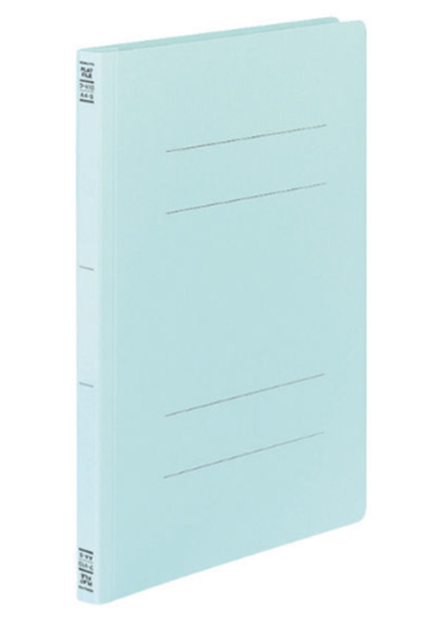
●A4版フラットファイル

（参考3）
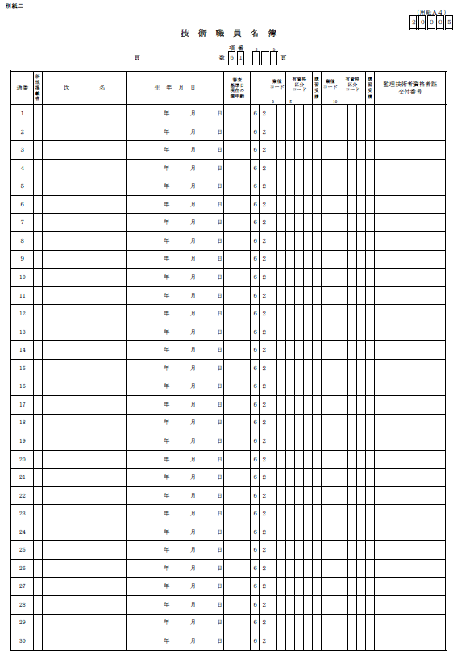
●技術職員名簿

（参考4）
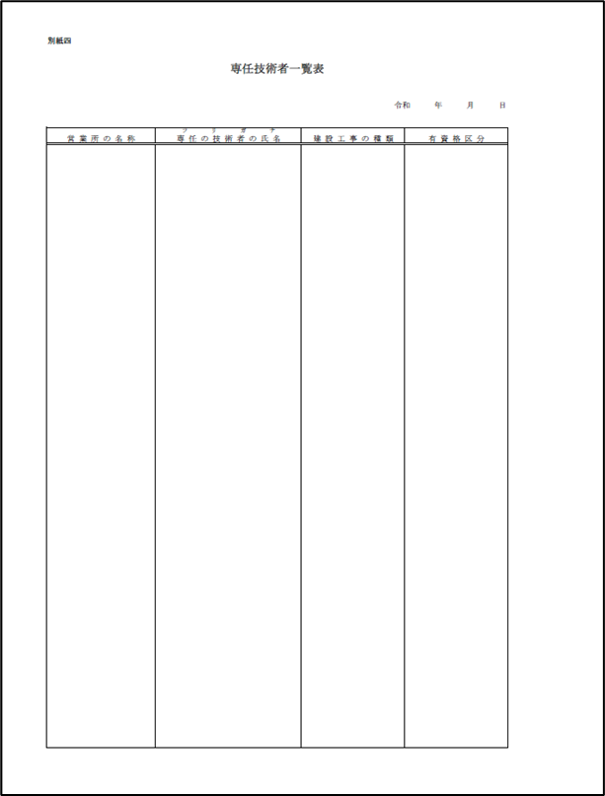
●様式第1号別紙4

（参考5）
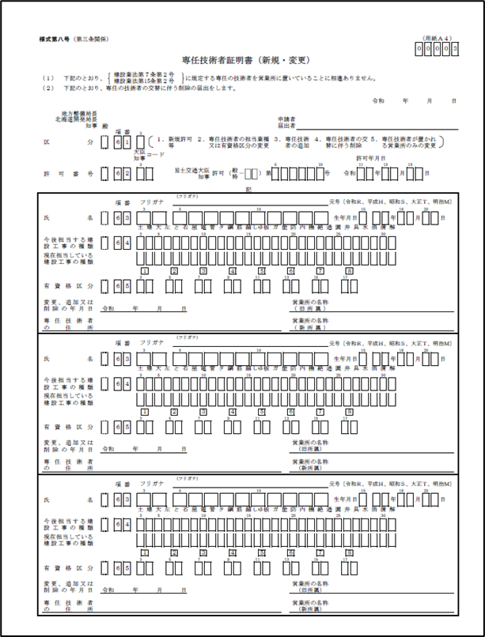
●様式第8号

